1. 대기오염
No | 항목 | 구분 | 기술 | 언어 | 업무 | ERROR 및 보완 | 대처 | 담당자 | 시작일 | 완료일 | 메모
1 | 대기오염 | Data 수집 | 웹서핑 | - | 미세먼지와 질병 데이터 수집 | - | 4.코로나 시즌 => 미세먼지로 인한 질병이 줄었는지(마스크를 이용하였음으로) (담당: 신영화) 참고 : 미세먼지로 인한 질환 : 결막염, 비염, 기관지염, 폐기종, 천식, 피부질환(아토피) 아토피 환자수 (20182022) 천식 (20182022) 환경성 질환(환경을 오염시키는 물질이 사람의 몸에 흡수되어 발생하는 병) (20182022) 비염 (20182022) 모두 월별로 환자수 통계 확인 가능 https://opendata.hira.or.kr/op/opc/olapMfrnIntrsIlnsInfoTab1.do 국내 주요 도시 미세먼지 및 호흡기-혈관 질환 발생 수 데이터 (2011~2020년) https://kdx.kr/data/view/28441 => 본격 코로나시즌 (2019~2022) 까지는 전) 2018년도와 후)2023년 현저히 질환 감소율을 보여 차이가 드러남! ** 더 나아가 계절(월별)로 미세먼지 관련 질환은 45월, 89월 간절기에 통계가 높아짐 정확한 수치는 비교분석 필요 6.계절별 미세먼지 연관성 (담당 : 신영화) 서울 계절별 미세먼지 평균 통계 https://cleanair.seoul.go.kr/statistics/seasonAverage 전국 월별 미세먼지 통계 (2022.09월 ~ 2023.11월) - 실시간 https://www.airkorea.or.kr/web/sidoQualityCompare?itemCode=10007&pMENU_NO=101 전국 월별/ 도시별 미세먼지 오염도 (2010~2023년 2월) https://stat.me.go.kr/portal/stat/easyStatPage/DT_106N_03_0200045.do 겨울철 (2019년2023년 겨울시즌 12월3월) 통계 https://www.airkorea.or.kr/portal/web/dust01?pMENU_NO=146 => 미세먼지(오염도)는 13월, 1011월 가을 겨울철이 높아지고, 6~7월 여름철이 낮아짐 ** 모두 정적 데이터로 활용가능 | 신영화 | 2023-11-16
2 |  | 프론트엔드 | Bootstrap, Eclipce | HTML, Java, Js, css, spring | 질병 인체시각화 | - | 신체 특정부위에 마우스를 올리면 이벤트가 활성화 되어, 분석한 결과 + 관련된 질병을 상세 안내해주는 내용 구현 페이지를 열었을때, 기본이 되는 베이스 코드 작성 완료 | 신영화 | 2023-11-23
3 |  | 프론트엔드 | Bootstrap, Eclipce | HTML, Java, Js, css, spring | 질병 인체시각화 |  인체의 특정 부분에 마우스 오버 했을때, 팝업이 뜨게 하는 좌표를 구해야하는데, 적용이 되지 않는 문제점. 이미지맵에 픽셀로 좌표를 구하여 코드를 작성하여 각 좌표에 맞는 팝업이 뜨게 구현해야 함!!! == 현재 좌표를 지정하여 넣었는데 화면에 팝업 적용이 안되어, javaFX로 시도해보려 함 | 서버 500 오류가 계속 나서 시간낭비를 많이 함 각 버튼을 만들고 개별적 내용이 들어오게 하기 위치 좌표 (정확하게) 따서 적용하기 ==> 창을 줄이면 이미지를 따라서 버튼이 따라오지 않음 (반응형으로 구현해야함) | 신영화 | 2023-11-24
4 |  | 프론트엔드 | Bootstrap, Eclipce | HTML, Java, Js, css, spring | 질병 인체시각화 | 1) 해당 질병 원인 성분을 나타내는 상관관계도 그래프 넣을지 내일 확정할것! | 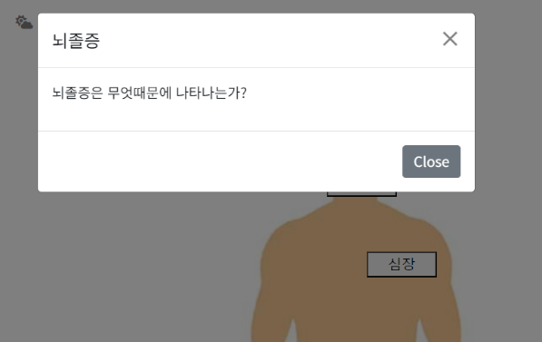 1) 질병관련 신체부위 좌표에 버튼 넣음 2) 버튼 클릭시 해당 질병에 관한 모달창 새로 뜨게 함 챗 GPT 질문 내용 https://chat.openai.com/share/acb28e3f-9b35-4db2-9f2b-882e25bf3d4d | 신영화 | 2023-12-05
5 |  | 프론트엔드 | Bootstrap, Eclipce | HTML, Java, Js, css, spring | 질병 인체시각화 성분 버튼, 인체 질병 시각화 | 1) 성분 버튼 생성 2) 버튼 클릭 시, 이벤트 => 아픈 위치의 이미지 나오게함 3) 이미지를 누르면 그래프가 뜨도록함(마우스치워도 유지) -> 한번에 여러개 그래프를 한눈에 보여주기 위함 => 해당 그래프, 성분버튼의 종류, 질병에 따른 띄울 이미지 셀렉 4) 인체시각화 해당 질병 인체그림에 성분별로 파일 만들기 (절반 완성) | 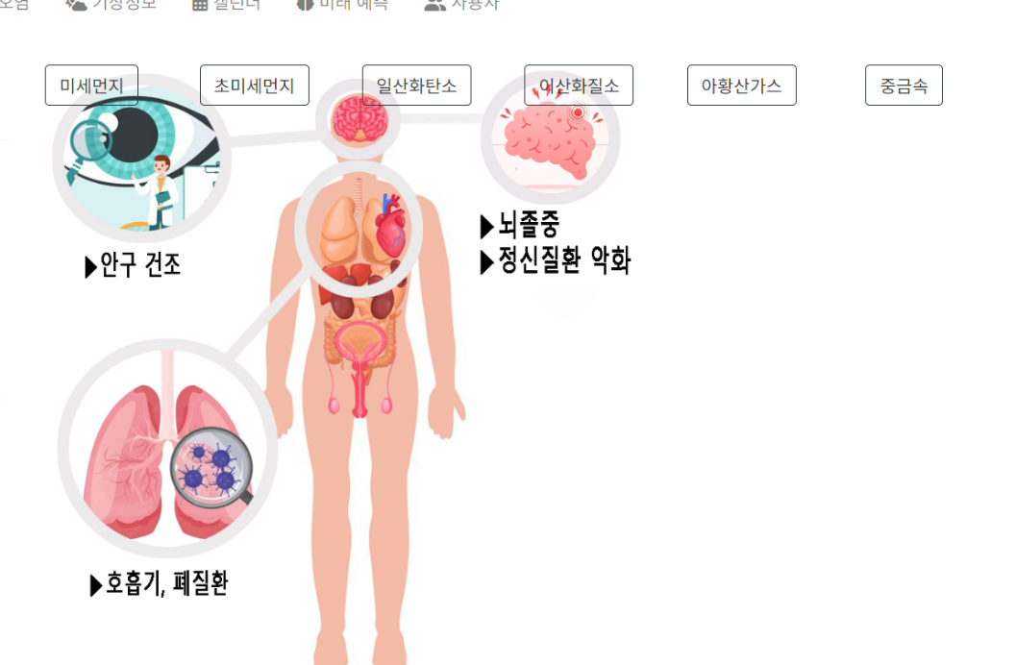 | 신영화 | 2023-12-06
6 |  | 프론트엔드 | Bootstrap, Eclipce | HTML, Java, Js, css, spring | 성분 버튼 배치 변경 및 성분별 질환 및 상세 내용 안내 구현 | 버튼을 왼쪽 세로로 나열하고 초기 그림이 나오도록 버튼을 하나 더 구현 | 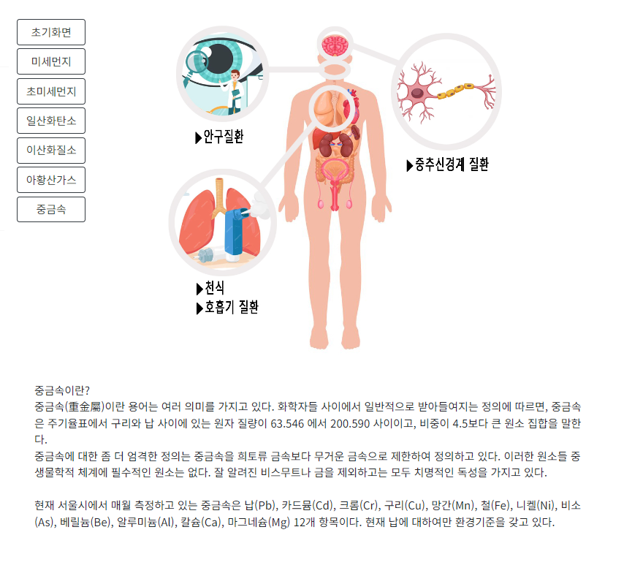 인체시각화 수정 + 대기오염 성분 정의 완료 | 신영화 | 2023-12-08
7
8
9
10
11
12
13
14
15
16
17
18
19
20
21
22
23
24
25
26
27
28
29
30
31
32
33
34
35
36
37
38
39
40
41
42
43
44
45
46
47
48
49
50
51
52
53
54
55
56
57
58
59
60
61
62
63
64
65
66
67
68
69
70
71
72
73
74
75
76
77
78
79
80
81
82
83
84
85
86
87
88
89
90
91
92
93
94
95
96
97
98
99
100
101
102
103
104
105
106
107
108
109
110
111
112
113
114

2. 기상정보
No | 항목 | 구분 | 기술 | 언어 | 업무 | ERROR 및 보완 | 대처 | 담당자 | 시작일 | 완료일 | 메모
1 | 기상정보 | Data 수집 | VSC, Crawling, Selenium, Beautifulsoop, Pandas | Python | 생활지수 실시간 크롤링 | https://www.weatheri.co.kr/forecast/forecast08.php 생활지수 안내 멘트가 태그 없이 올라가 있어 불러올수 없는 문제에 직면 | 불러오는데 성공했으나 내용이 다르게 출력 됨!!! | 신영화 | 2023-11-22 |  | (심민준) 2번 문제점은 집에서 확인해보니 똑같이 나오네요? 내일 다시 한번 확인해보셔요!/
2 |  | Data 수집 | VSC, Crawling, Selenium, Beautifulsoop, Pandas | Python | 생활지수 실시간 크롤링 | https://www.kr-weathernews.com/mv3/html/lifeindex.html?region= 생활지수 데이터를 불러오는것 까지는 성공했으나, 눈에 보이는 실시간 데이터가 아니라 날짜가 예전것이 불러와짐 (소스도 예전 소스임....뭐지...) | 생활지수 : 파이썬으로 데이터프레임 완성(크롤링완료) | 신영화 | 2023-11-22
3 |  | 테스트 | Crawling, Bootstrap, MVC | Java, Spring | 생활지수 자바로 크롤링 시도 | 생활지수 자바 셀레니움으로 크롤링을 시도했으나 브라우저가 열리지 않는 상황 발생 이것 저것 체크해보니, 현재 깔려 있는 노트북의 크롬 상태가 크롬 드라이버 버전보다 높아, 노트북의 크롬을 삭제 후 재 설치해야 하는 번거러움 | Python언어로 Flask 웹서버를 Bootstrap을 연동하여 작업하기로 함 | 신영화 | 2023-12-07
4 |  | 구현 | VSC, Crawling, Selenium, Beautifulsoop, Pandas, Bootstrap, Flask, MVC | Python, Java, JavaScript(json) | 생활지수 웹구현 | 크롤링한것 스프링부트에 넣어서 웹사이트에 띄어지도록 구현하기 | 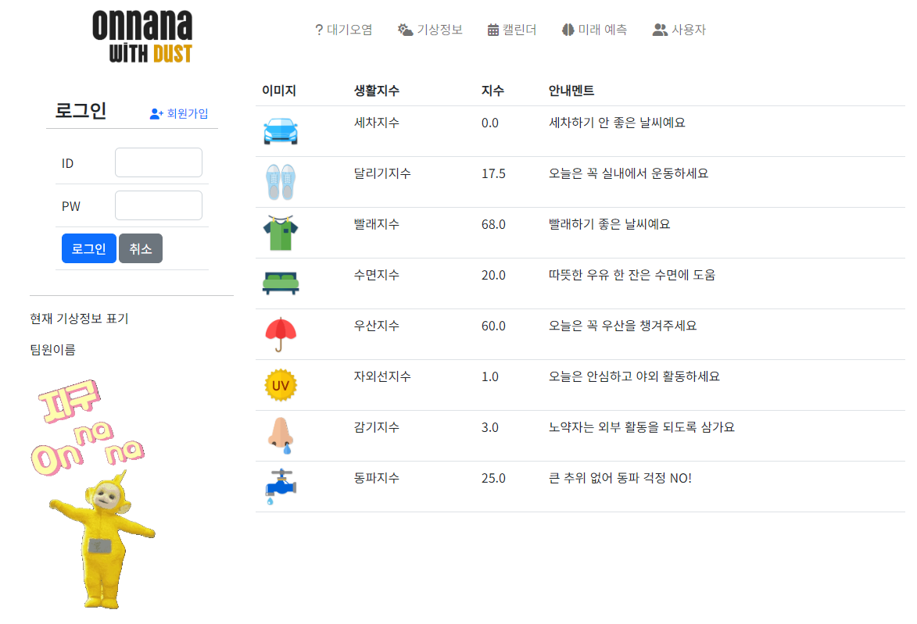 생활지수 웹구현 완료 | 공통 | 2023-12-06 |  | 담당자 : 신영화, 조세훈
5 |  | 테스트 | VSC, Crawling, Selenium, Beautifulsoop, Pandas, Bootstrap, Flask, MVC | Python, Java, JavaScript(json) | 생활지수 웹구현 | 실시간 생활지수 크롤링 시간 지연(1분 14초) => 시간 단축방법 모색 |  | 조세훈 | 2023-12-12
6 |  | Data 수집 | VSC, Crawling, Pandas | Python | 500개 측정소 좌표 및 위치선정 | 1) 선생님의 카토그램 좌표 250개와 측정소의 개수를 동일화하기 위해 측정소 데이터를 drop_duplicates(subset='시군구', inplace=True) 함수를 이용하여 중복데이터를 제거하였으나, 247개의 데이터로 차이 2) 측정소 위치 선정에 대한 기준 없음 | 1) 3개차이나는 데이터는 수작업으로 직접 치기로함(화도읍, 석사동, 우천면) 차후 해당 데이터 관련해서 심민준팀장 검토 후 처리예정 2) 측정소 위치 선정 기준은 중요치 않다고 피드벡받아, 중복데이터를 제거하는 방식으로 유지 | 남지영 | 2023-11-28 | 2023-11-28
7 |  | API
8
9
10
11
12
13
14
15
16
17
18
19
20
21
22
23
24
25
26
27
28
29
30
31
32
33
34
35
36
37
38
39
40
41
42
43
44
45
46
47
48
49
50
51
52
53
54
55
56
57
58
59
60
61
62
63
64
65
66
67
68
69
70
71
72
73
74
75
76
77
78
79
80
81
82
83
84
85
86
87
88
89
90
91
92
93
94
95
96
97
98
99
100
101
102
103
104
105
106
107
108
109
110
111
112
113
114

